المؤشرات الكلية

سوق العراق للاوراق المالية
جلسة الثلاثاء 2026/5/5 |  |  |  | تقرير أسعار الأسهم المتداولة لسوق العراق للأوراق المالية
الجلسة (78)
الاسهم المتداولة المدرجة و OTC |  |  | 14,080,540,019 |  |  | قيمة الأسهم المتداولة المدرجة و OTC |  | 2,669,688,453 |  |  | صفقات الشركات المدرجة وOTC | 1304
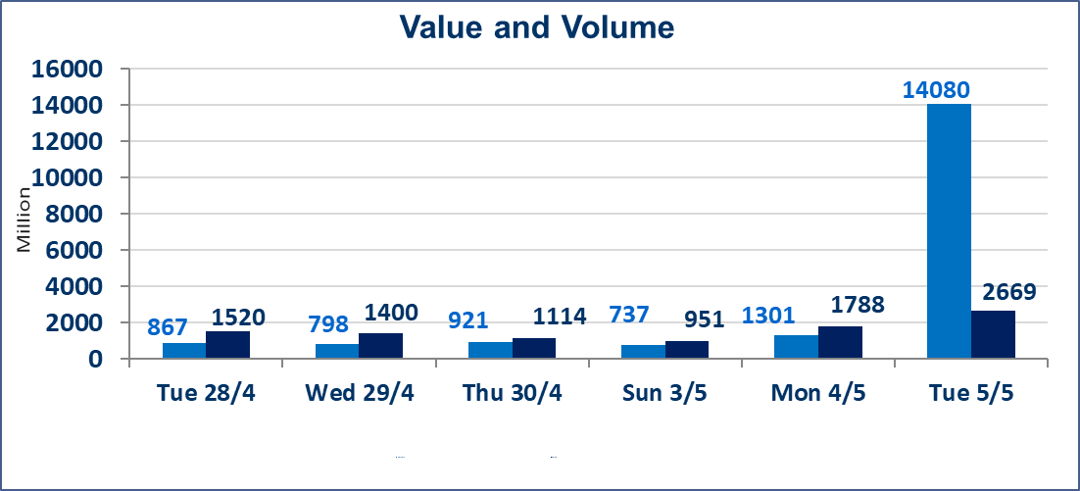
المؤشر60 ISX اليوم | 984.28 |  | نقطة |  |  | المؤشر15 ISX اليوم | 1260.13 | نقطة
المؤشر 60 ISX السابق | 987.99 |  | نقطة |  |  | المؤشر 15 ISX السابق | 1265.61 | نقطة
نسبة التغير | -0.38 |  | % |  |  | نسبة التغير | -0.43 | %
عدد النقاط | -3.71 |  | نقطة |  |  | عدد النقاط | -5.48 | نقطة

الشركات المدرجة | 104 | OTC | 14 | 118 |  | الشركات غير المتداولة المدرجة | 52 | OTC | 13 | 65
الشركات المتداولة | 41 | OTC | 1 | 42 |  | الشركات المرتفعة |  |  | 8
شركات الهيئة العامة |  |  |  | 2 |  | الشركات المنخفضة |  |  | 12
الموقوفة بقرار من هيأة الأوراق المالية |  |  |  | 9
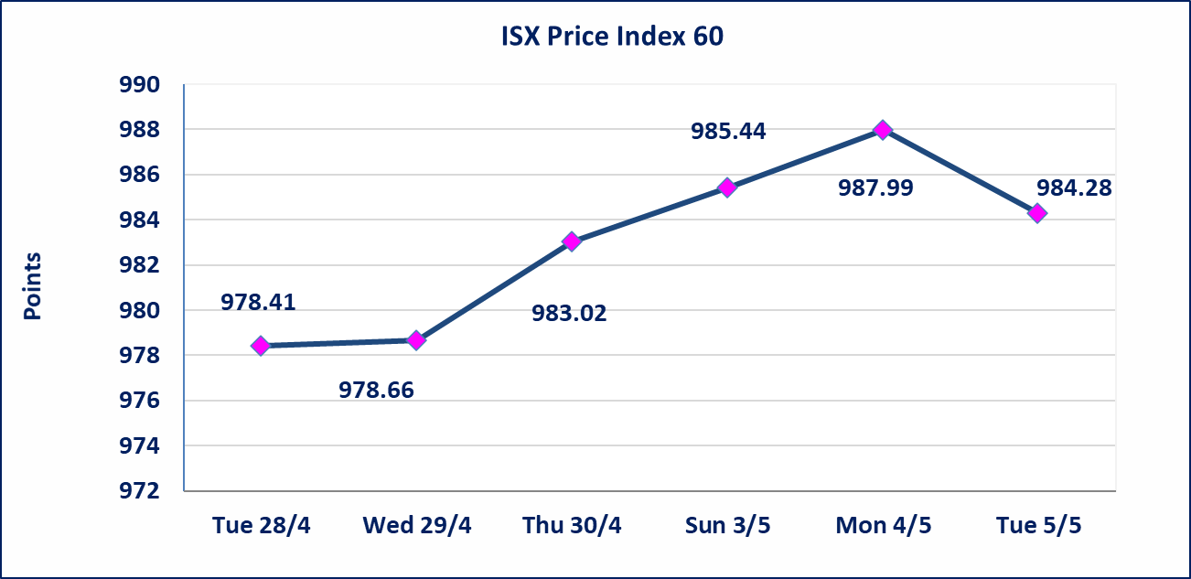
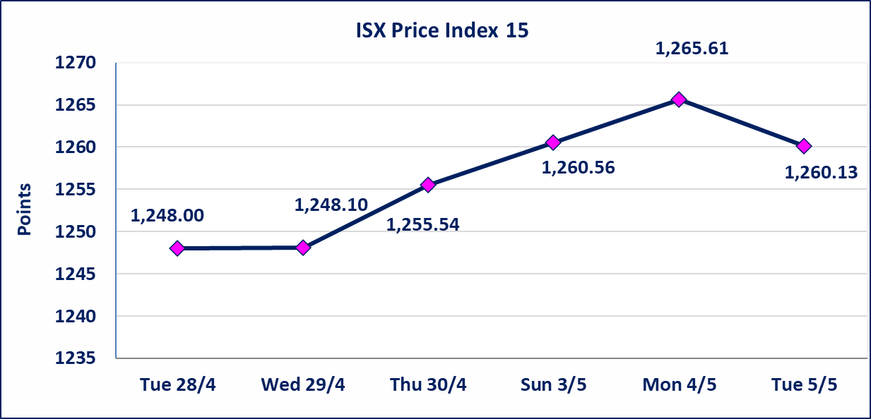

الاوامر الخاصة | نفذت شركة نور الوميض للوساطة أمر متقابل مقصود على أسهم شركة مصرف اربيل بعدد أسهم (12,671,500,000) سهم بقيمة (1,393,865,000) دينار ، في زمن الجلسة الاضافي (بعد الساعة 1 ظهراً) وفقاً لاجراءات تنفيذ الصفقات الكبيرة.
الحد الأعلى والادنى للتغير في السعر | نسبة التغير في كافة المنصات (5%) إرتفاعاً وإنخفاضاً من سعر الاغلاق السابق.
Web site : www.isx-iq.net E-mail : info-isx@isx-iq.net |  |  |  |  | 07834000034 - 07711211522 : ص . ب :3607 العلوية الهاتف |  |  |  |  |  | بغداد /الكرادة/ قرب المسرح الوطني /مجاور مصرف الخليج التجاري

نسبة التغير
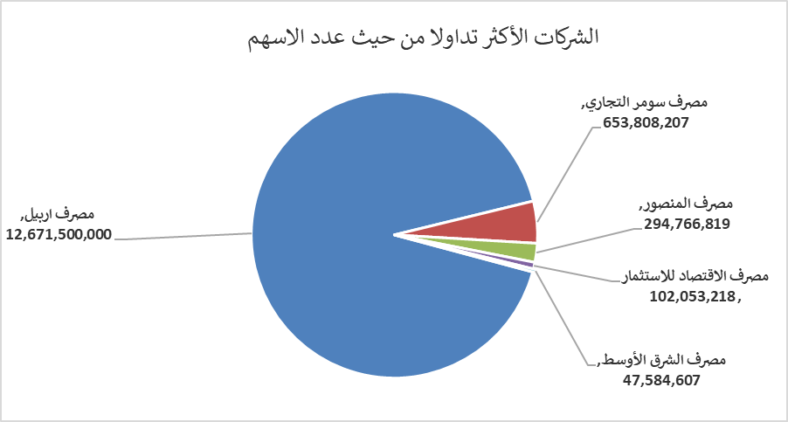
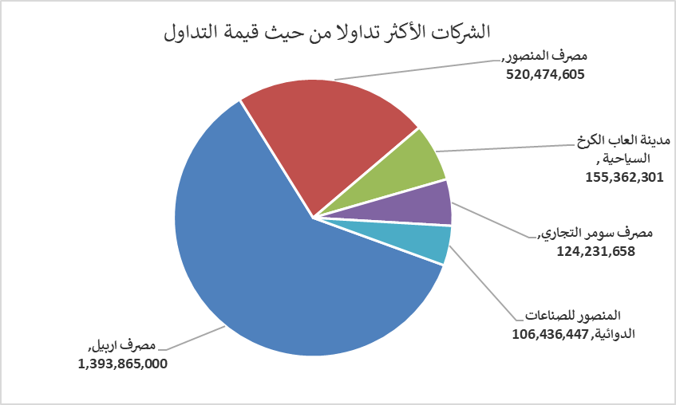
الشركات الأكثر ارتفاعاً وانخفاضاً
جلسة الثلاثاء 2026/5/5

نسبة التغير لاسعار الاغلاق الاكثر ارتفاعاً |  |  |  | نسبة التغير لاسعار الاغلاق الاكثر انخفاضاً
اسم الشركة | اغلاق | التغير(%) | الاسهم المتداولة | اسم الشركة | اغلاق | التغير (%) | الاسهم المتداولة
رحاب كربلاء للمقاولات | 0.650 | 4.84 | 1,000 | مدينة العاب الكرخ السياحية | 4.580 | -3.58 | 33,925,066
مصرف اشور الدولي | 0.240 | 4.35 | 28,873,332 | مصرف الخليج التجاري | 0.350 | -2.78 | 41,250,682
مصرف الاستثمار | 0.240 | 4.35 | 36,311,735 | مصرف العراقي الاسلامي | 1.070 | -1.83 | 7,772,178
المنصور للصناعات الدوائية | 2.330 | 2.19 | 46,123,895 | مصرف كوردستان الدولي الاسلامي | 1.080 | -1.82 | 1,066,667
الخاتم للاتصالات | 3.800 | 1.33 | 645,038 | مصرف المنصور | 1.770 | -1.67 | 294,766,819

الشركات الاكثر نشاطا حسب الاسهم المتداولة (حجم التداول) |  |  |  | الشركات الاكثر نشاطا حسب القيمة المتداولة
اسم الشركة | اغلاق | التغير(%) | الاسهم المتداولة | اسم الشركة | اغلاق | التغير (%) | القيمة المتداولة
مصرف اربيل | 0.110 | 0.00 | 12,671,500,000 | مصرف اربيل | 0.110 | 0.00 | 1,393,865,000
مصرف سومر التجاري | 0.200 | 0.00 | 653,808,207 | مصرف المنصور | 1.770 | -1.67 | 520,474,605
مصرف المنصور | 1.770 | -1.67 | 294,766,819 | مدينة العاب الكرخ السياحية | 4.580 | -3.58 | 155,362,301
مصرف الاقتصاد للاستثمار | 0.230 | 0.00 | 102,053,218 | مصرف سومر التجاري | 0.200 | 0.00 | 124,231,658
مصرف الشرق الأوسط | 0.090 | 0.00 | 47,584,607 | المنصور للصناعات الدوائية | 2.330 | 2.19 | 106,436,447

